set_info
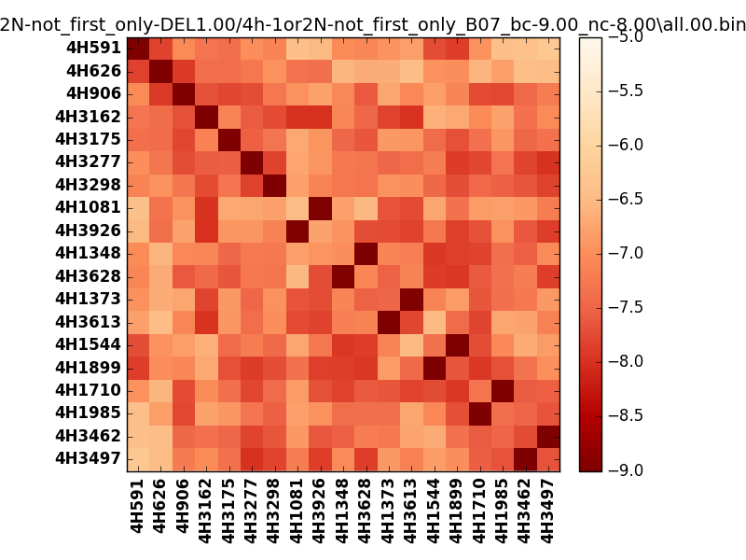
!full_name: | 4h-1or2N-not_first_only-DEL1.00/4h-1or2N-not_first_only_B07_bc-9.00_nc-8.00/all.00.set
name: | 4h-1or2N-not_first_only-DEL1.00/4h-1or2N-not_first_only
N_pairs: | 13
N_heterodimers: | 6
N_homodimers: | 7
type: | all

orthogonality_average: | -1.86705732346
orthogonality_average_%: | 46.6764330864
orthogonality_gap: | -1.00318908691
orthogonality_gap_%: | 25.0797271729
N_offtarget_above_min_ontarget: | 0

max_affinity: | -9.24949073792
min_affinity: | -6.22593927383
lower_is_better: | True

binding_cutoff: | -9.0
binding_min_affinity: | -9.00203990936
binding_min_affinity_%: | 100.050997734

nonbinding_cutoff: | -8.0
nonbinidng_max_affinity: | -7.99885082245
nonbinidng_max_affinity_%: | 74.9712705612

total_II_pairs: | 29
total_II_pairs_%: | 55.7692307692
total_IN_mismatches: | 0
total_IN_mismatches_%: | 0.0
total_NN_pairs: | 23
total_NN_pairs_%: | 44.2307692308

total_electrostatic_matches: | 104
total_electrostatic_matches_%: | 100.0
total_electrostatic_mismatches: | 0
total_electrostatic_mismatches_%: | 0.0

alignment: | B07
starting_pos: | f
N_heptades: | 4
N_aminoacids: | 29

normalization_max: | -9
normalization_min: | -5

